Sheet1
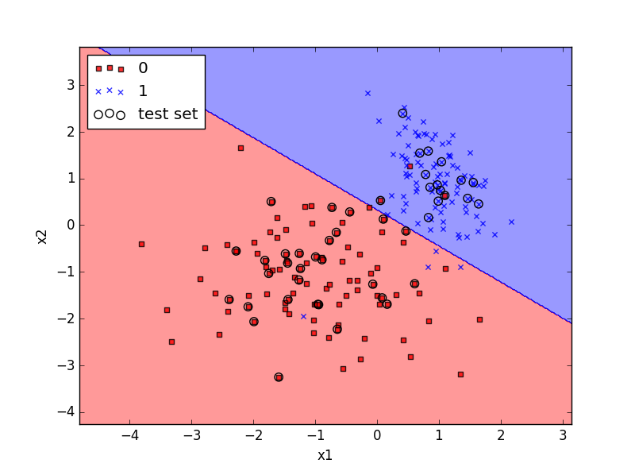
Perceptron
N | n_iter | eta
200 | 40 | 0.1

